Chart 3.1
 | Bbp-deflator | Importdeflator | Consumptieprijzen (HICP)
Mar-14 | 98.4 | 105.595 | 99.504714348
Jun-14 | 98.234 | 104.182 | 99.334974892
Sep-14 | 98.995 | 103.187 | 99.386642249
Dec-14 | 99.11 | 102.76 | 99.29934923
Mar-15 | 99.443 | 100.834 | 99.156140808
Jun-15 | 99.541 | 101.188 | 99.995902619
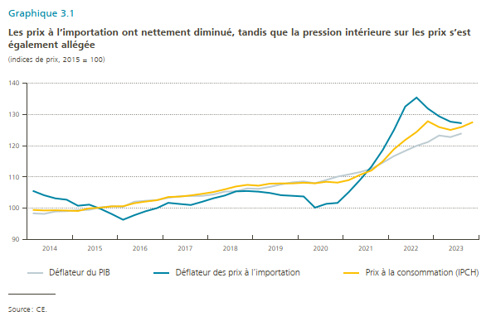
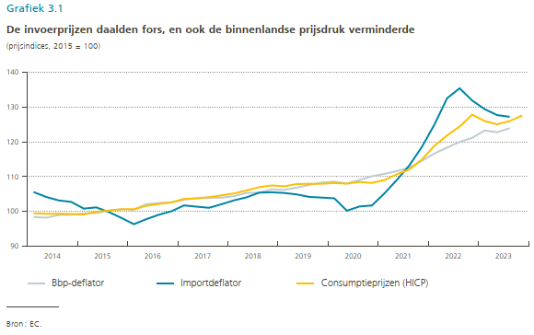
Sep-15 | 100.324 | 99.849 | 100.21939349
Dec-15 | 100.682 | 98.17 | 100.62921034
Mar-16 | 100.49 | 96.36 | 100.67373569
Jun-16 | 102.116 | 97.819 | 101.64708964
Sep-16 | 102.421 | 99.078 | 102.1682767
Dec-16 | 102.641 | 100.073 | 102.60056287
Mar-17 | 103.367 | 101.757 | 103.62101694
Jun-17 | 103.839 | 101.399 | 103.75147093
Sep-17 | 103.954 | 101.074 | 104.13063331
Dec-17 | 103.982 | 102.098 | 104.633681
Mar-18 | 104.423 | 103.213 | 105.20845084
Jun-18 | 105.334 | 104.082 | 106.05846225
Sep-18 | 105.445 | 105.42 | 106.98223927
Dec-18 | 106.358 | 105.531 | 107.49985077
Mar-19 | 106.215 | 105.328 | 107.24092433
Jun-19 | 106.851 | 104.907 | 107.88768221
Sep-19 | 107.637 | 104.196 | 107.95919087
Dec-19 | 108.305 | 104.002 | 107.97083825
Mar-20 | 108.585 | 103.787 | 108.17872797
Jun-20 | 108.028 | 100.23 | 107.9981132
Sep-20 | 109.064 | 101.439 | 108.48379707
Dec-20 | 110.128 | 101.739 | 108.21984045
Mar-21 | 110.826 | 105.214 | 109.02668227
Jun-21 | 111.587 | 109.115 | 110.70196364
Sep-21 | 112.637 | 113.303 | 112.09351905
Dec-21 | 114.573 | 118.619 | 114.97699739
Mar-22 | 116.696 | 125.046 | 118.90543458
Jun-22 | 118.358 | 132.526 | 121.85105434
Sep-22 | 119.972 | 135.382 | 124.40008827
Dec-22 | 121.162 | 131.869 | 127.81041618
Mar-23 | 123.269 | 129.39 | 125.94302573
Jun-23 | 122.761 | 127.678 | 125.04290863
Sep-23 | 123.92 | 127.187 | 125.99333333
Dec-23 |  |  | 127.55

Chart 3.2
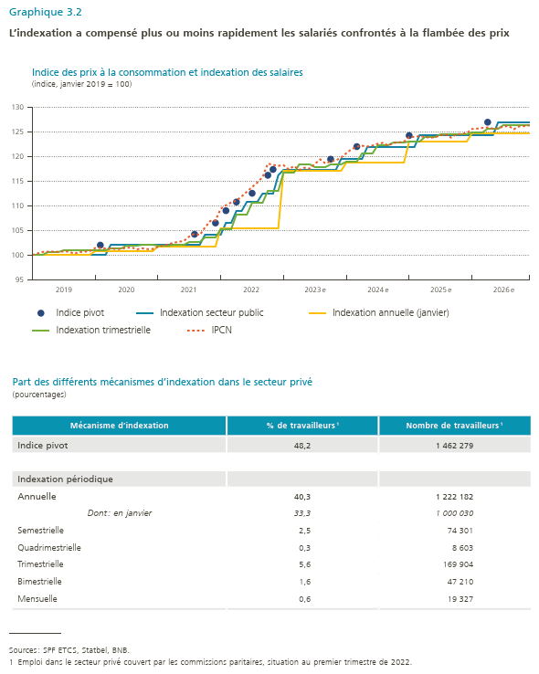
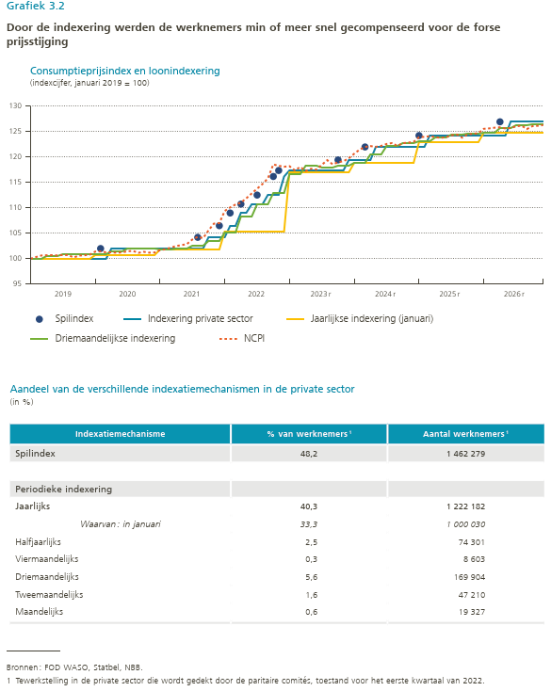
 | Indice pivot | Indexation secteur public | Indexation annuelle (janvier) | Indexation trimestrielle | IPCN
2019-01-01 |  | 100 | 100 | 100 | 100
2019-02-01 |  | 100 | 100 | 100 | 100.32356476
2019-03-01 |  | 100 | 100 | 100 | 100.6286401
2019-04-01 |  | 100 | 100 | 100.56975658 | 100.68410835
2019-05-01 |  | 100 | 100 | 100.56975658 | 100.70259776
2019-06-01 |  | 100 | 100 | 100.56975658 | 100.64712952
2019-07-01 |  | 100 | 100 | 100.89786843 | 100.73033188
2019-08-01 |  | 100 | 100 | 100.89786843 | 100.71184247
2019-09-01 |  | 100 | 100 | 100.89786843 | 100.2496071
2019-10-01 |  | 100 | 100 | 100.96194675 | 100.61015069
2019-11-01 |  | 100 | 100 | 100.96194675 | 100.67486364
2019-12-01 |  | 100 | 100 | 100.96194675 | 100.80428954
2020-01-01 |  | 100 | 100.7923472 | 100.90944885 | 101.40519553
2020-02-01 | 102 | 100 | 100.7923472 | 100.90944885 | 101.42368494
2020-03-01 |  | 100 | 100.7923472 | 100.90944885 | 101.25728021
2020-04-01 |  | 102 | 100.7923472 | 101.39659845 | 101.25728021
2020-05-01 |  | 102 | 100.7923472 | 101.39659845 | 101.18332255
2020-06-01 |  | 102 | 100.7923472 | 101.39659845 | 101.2480355
2020-07-01 |  | 102 | 100.7923472 | 101.9269816 | 101.46990848
2020-08-01 |  | 102 | 100.7923472 | 101.9269816 | 101.53462143
2020-09-01 |  | 102 | 100.7923472 | 101.9269816 | 101.15558843
2020-10-01 |  | 102 | 100.7923472 | 102.00264034 | 101.35897199
2020-11-01 |  | 102 | 100.7923472 | 102.00264034 | 101.19256726
2020-12-01 |  | 102 | 100.7923472 | 102.00264034 | 101.22030138
2021-01-01 |  | 102 | 101.75357424 | 101.90227671 | 101.66404733
2021-02-01 |  | 102 | 101.75357424 | 101.90227671 | 101.88592031
2021-03-01 |  | 102 | 101.75357424 | 101.90227671 | 102.16326153
2021-04-01 |  | 102 | 101.75357424 | 102.05899837 | 102.50531571
2021-05-01 |  | 102 | 101.75357424 | 102.05899837 | 102.66247573
2021-06-01 |  | 102 | 101.75357424 | 102.05899837 | 102.89359342
2021-07-01 |  | 102 | 101.75357424 | 102.5940137 | 103.77184062
2021-08-01 | 104.20184115 | 102 | 101.75357424 | 102.5940137 | 104.30803365
2021-09-01 |  | 102 | 101.75357424 | 102.5940137 | 104.04918184
2021-10-01 |  | 104.20184115 | 101.75357424 | 103.54051988 | 105.57455857
2021-11-01 |  | 104.20184115 | 101.75357424 | 103.54051988 | 106.89655172
2021-12-01 | 106.48756196 | 104.20184115 | 101.75357424 | 103.54051988 | 106.99824351
2022-01-01 |  | 104.20184115 | 105.39952806 | 105.177219 | 109.38337802
2022-02-01 | 108.98531192 | 106.48756196 | 105.39952806 | 105.177219 | 110.07673107
2022-03-01 |  | 106.48756196 | 105.39952806 | 105.177219 | 110.64990293
2022-04-01 | 110.73149682 | 108.98531192 | 105.39952806 | 108.2614704 | 111.01969123
2022-05-01 |  | 108.98531192 | 105.39952806 | 108.2614704 | 111.87020431
2022-06-01 |  | 110.73149682 | 105.39952806 | 108.2614704 | 112.82240917
2022-07-01 | 112.50565945 | 110.73149682 | 105.39952806 | 110.64163238 | 113.75612462
2022-08-01 |  | 110.73149682 | 105.39952806 | 110.64163238 | 114.68059536
2022-09-01 |  | 112.50565945 | 105.39952806 | 110.64163238 | 115.78071554
2022-10-01 | 116.15177321 | 112.50565945 | 105.39952806 | 112.90753422 | 118.52639364
2022-11-01 | 117.33687659 | 112.50565945 | 105.39952806 | 112.90753422 | 118.25829712
2022-12-01 |  | 116.15177321 | 105.39952806 | 112.90753422 | 118.07340298
2023e |  | 117.33687659 | 117.07421459 | 116.65341352 | 118.18433947
2023-02-01 |  | 117.33687659 | 117.07421459 | 116.65341352 | 117.36156051
2023-03-01 |  | 117.33687659 | 117.07421459 | 116.65341352 | 118.02717944
2023-04-01 |  | 117.33687659 | 117.07421459 | 118.27390005 | 117.24137931
2023-05-01 |  | 117.33687659 | 117.07421459 | 118.27390005 | 117.68512527
2023-06-01 |  | 117.33687659 | 117.07421459 | 118.27390005 | 117.50947583
2023-07-01 |  | 117.33687659 | 117.07421459 | 117.88943017 | 118.46168069
2023-08-01 |  | 117.33687659 | 117.07421459 | 117.88943017 | 119.36766201
2023-09-01 |  | 117.33687659 | 117.07421459 | 117.88943017 | 118.54488305
2023-10-01 | 119.40906129 | 117.33687659 | 117.07421459 | 118.31250145 | 118.95165018
2023-11-01 |  | 117.33687659 | 117.07421459 | 118.31250145 | 119.15503374
2023-12-01 |  | 119.40906129 | 117.07421459 | 118.31250145 | 119.74218327
2024e |  | 119.40906129 | 118.80812474 | 118.89075033 | 120.63492201
2024-02-01 |  | 119.40906129 | 118.80812474 | 118.89075033 | 121.43893285
2024-03-01 | 121.95621867 | 119.40906129 | 118.80812474 | 118.89075033 | 121.96216025
2024-04-01 |  | 119.40906129 | 118.80812474 | 120.52127323 | 122.13175942
2024-05-01 |  | 121.95621867 | 118.80812474 | 120.52127323 | 121.98484137
2024-06-01 |  | 121.95621867 | 118.80812474 | 120.52127323 | 122.17260549
2024-07-01 |  | 121.95621867 | 118.80812474 | 122.21433038 | 122.54700604
2024-08-01 |  | 121.95621867 | 118.80812474 | 122.21433038 | 122.72113287
2024-09-01 |  | 121.95621867 | 118.80812474 | 122.21433038 | 122.15237512
2024-10-01 |  | 121.95621867 | 118.80812474 | 122.70920026 | 122.7053961
2024-11-01 |  | 121.95621867 | 118.80812474 | 122.70920026 | 122.80763334
2024-12-01 |  | 121.95621867 | 118.80812474 | 122.70920026 | 122.95235486
2025e | 124.19604078 | 121.95621867 | 122.89941239 | 123.00565896 | 123.87599092
2025-02-01 |  | 121.95621867 | 122.89941239 | 123.00565896 | 123.94419435
2025-03-01 |  | 124.19604078 | 122.89941239 | 123.00565896 | 124.07095324
2025-04-01 |  | 124.19604078 | 122.89941239 | 123.8788225 | 123.91532827
2025-05-01 |  | 124.19604078 | 122.89941239 | 123.8788225 | 123.73875386
2025-06-01 |  | 124.19604078 | 122.89941239 | 123.8788225 | 123.88635203
2025-07-01 |  | 124.19604078 | 122.89941239 | 124.41615391 | 124.24031496
2025-08-01 |  | 124.19604078 | 122.89941239 | 124.41615391 | 124.40167991
2025-09-01 |  | 124.19604078 | 122.89941239 | 124.41615391 | 123.78317894
2025-10-01 |  | 124.19604078 | 122.89941239 | 124.51420145 | 124.42561892
2025-11-01 |  | 124.19604078 | 122.89941239 | 124.51420145 | 124.53202084
2025-12-01 |  | 124.19604078 | 122.89941239 | 124.51420145 | 124.67421368
2026e |  | 124.19604078 | 124.67149401 | 124.77746296 | 125.52596877
2026-02-01 |  | 124.19604078 | 124.67149401 | 124.77746296 | 125.60498915
2026-03-01 |  | 124.19604078 | 124.67149401 | 124.77746296 | 125.74373375
2026-04-01 | 126.89919408 | 124.19604078 | 124.67149401 | 125.63286986 | 125.82584452
2026-05-01 |  | 124.19604078 | 124.67149401 | 125.63286986 | 125.58926164
2026-06-01 |  | 126.89919408 | 124.67149401 | 125.63286986 | 125.67396718
2026-07-01 |  | 126.89919408 | 124.67149401 | 126.23273553 | 126.00513122
2026-08-01 |  | 126.89919408 | 124.67149401 | 126.23273553 | 126.1431497
2026-09-01 |  | 126.89919408 | 124.67149401 | 126.23273553 | 125.47938098
2026-10-01 |  | 126.89919408 | 124.67149401 | 126.32692293 | 126.03825378
2026-11-01 |  | 126.89919408 | 124.67149401 | 126.32692293 | 126.11609267
2026-12-01 |  | 126.89919408 | 124.67149401 | 126.32692293 | 126.24855298

Chart 3.3
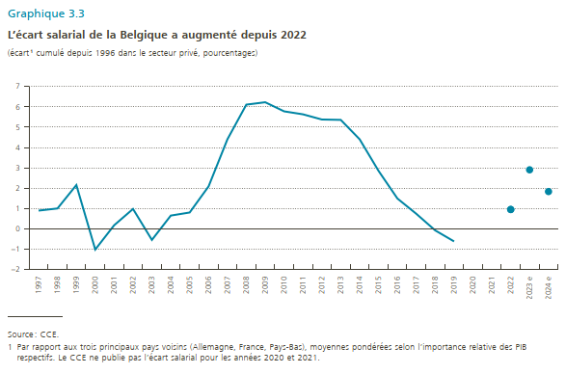
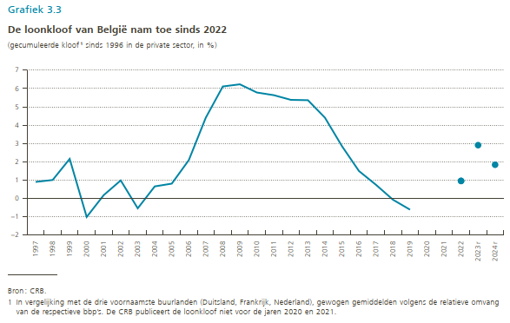
 | Ecart salarial | Estimation de l'éart salarial
1997 | 0.88874130297
1998 | 0.99467009377
1999 | 2.1493650679
2000 | -1.0294496019
2001 | 0.16597635309
2002 | 0.97076457498
2003 | -0.55600905829
2004 | 0.64370244296
2005 | 0.79542375367
2006 | 2.0800994091
2007 | 4.407447079
2008 | 6.1136322003
2009 | 6.2312406081
2010 | 5.7824738271
2011 | 5.6357129639
2012 | 5.3800148148
2013 | 5.3616673649
2014 | 4.4048637655
2015 | 2.8482272933
2016 | 1.4848991681
2017 | 0.7308226518
2018 | -0.086450544345
2019 | -0.62974882851
2020
2021
2022 | 0.94356045637 | 0.94356045637
2023e |  | 2.9
2024e |  | 1.8281859353

Chart 3.4
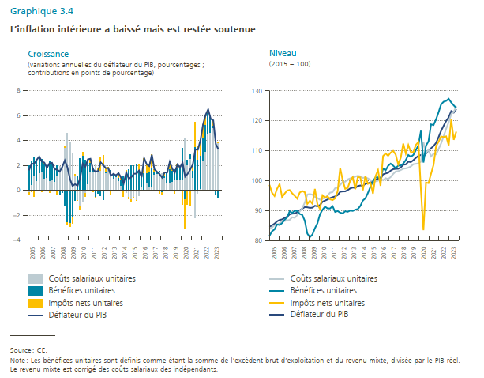
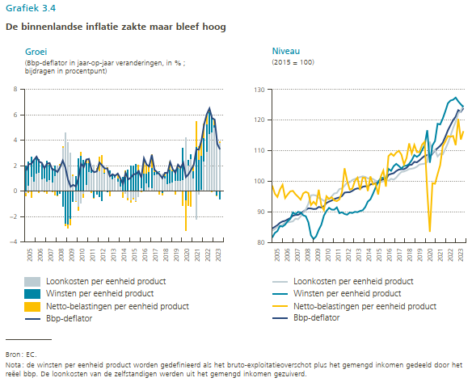
 | Linker grafiek |  |  |  | Rechter grafiek
 | Bbp-deflator | Loonkosten per eenheid product | Winsten per eenheid product | Netto-belastingen per eenheid product | Bbp-deflator | Loonkosten per eenheid product | Winsten per eenheid product | Netto-belastingen per eenheid product
Mar-05 | 1.6087107099 | -0.16546692349 | 2.0033979908 | -0.2292203575 | 84.574976277 | 83.84395531 | 81.575076804 | 98.620355148
Jun-05 | 2.1259907728 | 0.4745814805 | 1.815628855 | -0.16557713324 | 85.088905674 | 84.352552633 | 83.096006397 | 95.978993508
Sep-05 | 2.1402498433 | 1.1500714473 | 1.5091344715 | -0.51895607545 | 85.634086778 | 85.122191729 | 83.71929647 | 94.880768903
Dec-05 | 2.4472147993 | 0.80660107531 | 1.6398571682 | -0.00056803525407 | 86.417304848 | 85.185505392 | 85.40339622 | 97.289214668
Mar-06 | 2.7167133351 | 1.3887796531 | 1.300739033 | 0.027194648943 | 86.872635936 | 85.805283009 | 85.183641595 | 98.8592345
Jun-06 | 2.3212249863 | 1.5040082621 | 0.98340238852 | -0.16491449842 | 87.064010613 | 86.489520995 | 85.840780748 | 94.521572428
Sep-06 | 2.2286163261 | 0.98907911404 | 1.1473042573 | 0.090980904975 | 87.542542017 | 86.536527853 | 86.942054696 | 95.689958319
Dec-06 | 1.8062350848 | 1.0609667361 | 0.80882820362 | -0.064786628198 | 87.978204528 | 86.716513242 | 87.696160748 | 96.707728531
Mar-07 | 2.1663849187 | 0.75967380029 | 1.627704461 | -0.21979005441 | 88.754631619 | 86.907291854 | 89.821964749 | 96.876135908
Jun-07 | 2.2109111389 | 0.8803350178 | 1.1917644254 | 0.13876455071 | 88.988918522 | 87.76937838 | 89.244326057 | 95.776360765
Sep-07 | 1.7002268678 | 0.72082731149 | 1.0636241613 | -0.082999850187 | 89.030963837 | 87.590248085 | 89.99634137 | 94.935301097
Dec-07 | 1.6643335027 | 1.2276469214 | 0.73347192061 | -0.29558033132 | 89.442455261 | 88.520043803 | 89.812869165 | 94.00685719
Mar-08 | 1.5056998073 | 1.9175879797 | -0.32215203872 | -0.089760157592 | 90.091009936 | 89.74927342 | 88.884069449 | 96.04871231
Jun-08 | 1.8849154184 | 2.0361087485 | -0.23618558588 | 0.083822924988 | 90.666284367 | 90.794980605 | 88.554893531 | 96.551093685
Sep-08 | 2.4029791871 | 3.4414801685 | -1.1670851126 | 0.12858413121 | 91.170359368 | 92.706610247 | 86.587976707 | 96.12430073
Dec-08 | 1.8611768129 | 4.6096667469 | -2.5564558327 | -0.19203410122 | 91.107137499 | 95.404793792 | 82.31246863 | 92.222937332
Mar-09 | 0.9152693517 | 3.8364846837 | -2.6292203206 | -0.29313164636 | 90.915585339 | 95.520788787 | 81.114250743 | 93.305891518
Jun-09 | 0.3465223552 | 3.0023009479 | -2.2045136223 | -0.45126497042 | 90.980463311 | 95.340410601 | 81.998559759 | 92.301663377
Sep-09 | 0.48808144614 | 1.2028192925 | -0.83242901028 | 0.11884150543 | 91.615344976 | 94.537781594 | 84.098527191 | 97.249618253
Dec-09 | 0.36385856767 | -0.78321806255 | 1.1555863604 | -0.0096517079584 | 91.438638624 | 94.213249945 | 85.765951122 | 92.131608092
Mar-10 | 1.0246165006 | -1.2458179249 | 2.5623509062 | -0.29191648068 | 91.847121428 | 93.629456456 | 88.755764403 | 90.549440851
Jun-10 | 2.1530923967 | -0.92214247307 | 2.7773645273 | 0.29787034254 | 92.939356749 | 93.939465548 | 90.287203594 | 95.116341123
Sep-10 | 1.8883213129 | -0.19798161824 | 2.4021282594 | -0.31697008243 | 93.345337061 | 94.234903388 | 91.317358006 | 94.233559729
Dec-10 | 2.4872267228 | 0.55126849121 | 1.6579125924 | 0.27918347683 | 93.712924879 | 95.054970347 | 90.738669124 | 94.782992715
Mar-11 | 2.5385101423 | 1.5510324973 | 0.64960109236 | 0.3378765526 | 94.178669921 | 96.008275349 | 90.712872195 | 93.772563815
Jun-11 | 1.6719928981 | 1.4518120752 | 0.38598950519 | -0.1658086823 | 94.493296194 | 96.192589056 | 91.463935715 | 93.515824457
Sep-11 | 1.4933877699 | 2.0768294816 | -0.57020902479 | -0.014310122857 | 94.739344909 | 97.472094957 | 89.57141861 | 94.094823699
Dec-11 | 1.5535599344 | 1.6628776681 | -0.28337279536 | 0.17405506168 | 95.168811334 | 97.657134716 | 89.867585003 | 96.477094191
Mar-12 | 2.2512899257 | 1.6305315257 | -0.45275283879 | 1.0735112388 | 96.298904829 | 98.572503625 | 89.314199217 | 104.27312279
Jun-12 | 2.0315181043 | 2.122410113 | -0.7666763894 | 0.67684337026 | 96.412944613 | 99.541512634 | 89.087557637 | 100.15849095
Sep-12 | 1.7841504683 | 1.3917720252 | 0.069522368639 | 0.32391765687 | 96.429637375 | 99.673872371 | 89.78747016 | 97.282089406
Dec-12 | 1.7837948923 | 1.7492463086 | -0.077649314087 | 0.11219789781 | 96.866427729 | 100.43697947 | 89.625183829 | 97.586096972
Mar-13 | 1.1689755577 | 1.365660914 | 0.22352405361 | -0.42020940987 | 97.424615489 | 100.76853813 | 90.02026971 | 100.07030665
Jun-13 | 1.3260988327 | 0.96372061259 | 0.25776038437 | 0.10357993145 | 97.691475547 | 101.0930471 | 89.902738485 | 101.19569508
Sep-13 | 1.2058186279 | 1.0547912706 | 0.16303855184 | -0.013040514375 | 97.592403905 | 101.37231935 | 90.303177476 | 97.15148479
Dec-13 | 1.3806187302 | 0.7420746969 | 0.27949076717 | 0.35803082031 | 98.203783774 | 101.63729615 | 90.51324565 | 101.18812401
Mar-14 | 1.0040404516 | 0.4216632377 | 0.4823139053 | 0.10107554559 | 98.402798038 | 101.45451484 | 91.561618527 | 101.0930533
Jun-14 | 0.55728018604 | -0.093248692368 | 1.0836851439 | -0.43315626545 | 98.235890783 | 100.94093129 | 93.375398279 | 96.800738988
Sep-14 | 1.4394731383 | -0.18795533584 | 1.1880425462 | 0.440402984 | 98.997220344 | 101.06602033 | 94.106388817 | 101.61543703
Dec-14 | 0.92508470193 | -0.52918371136 | 1.6759402499 | -0.21967380445 | 99.112251954 | 100.76951618 | 95.911945744 | 98.947547575
Mar-15 | 1.0596640089 | -0.74645720973 | 1.9786657968 | -0.17354675286 | 99.445537073 | 100.22795908 | 97.948404223 | 99.319365368
Jun-15 | 1.3309471152 | -0.56794174263 | 2.010249961 | -0.11136110325 | 99.543358538 | 100.00928961 | 99.853126156 | 95.664533238
Sep-15 | 1.3425536025 | -0.78730338101 | 2.1425867972 | -0.012729813673 | 100.32631109 | 99.764532682 | 101.06405959 | 101.48454948
Dec-15 | 1.5866265896 | -0.46603622815 | 1.6063703702 | 0.44531200732 | 100.6847933 | 99.998218625 | 101.13441003 | 103.53155191
Mar-16 | 1.0529695855 | 0.29533600468 | 0.85914103511 | -0.10150745433 | 100.49266833 | 100.71838863 | 100.75094674 | 98.270942454
Jun-16 | 2.587346244 | 0.078054290626 | 1.2931860545 | 1.2170589409 | 102.11888989 | 100.13903263 | 104.0756854 | 108.24732969
Sep-16 | 2.0898354375 | 0.64085599892 | 0.71999033339 | 0.72993305297 | 102.42296589 | 100.83815178 | 103.43349001 | 109.09045882
Dec-16 | 1.9452123547 | 0.32901037379 | 1.1575408912 | 0.45866108977 | 102.64332634 | 100.55137562 | 104.95739574 | 108.32788186
Mar-17 | 2.8627017978 | 0.29479603124 | 1.5029759929 | 1.063998274 | 103.36947376 | 101.21307613 | 105.70532169 | 109.37619839
Jun-17 | 1.6867223447 | 1.2389799141 | 0.28475148213 | 0.1629764002 | 103.84135202 | 102.25176888 | 105.0295232 | 109.97588816
Sep-17 | 1.4976406791 | 1.3092728019 | 0.21979547171 | -0.032352219048 | 103.9568939 | 103.07740098 | 104.17193566 | 108.74630334
Dec-17 | 1.3068978379 | 1.5492618463 | 0.025300976585 | -0.26766498499 | 103.98476975 | 103.20677882 | 105.04258217 | 105.47439715
Mar-18 | 1.0214106523 | 1.3605818509 | -0.17870261002 | -0.15956301296 | 104.42530057 | 103.56158341 | 105.09938724 | 107.66311776
Jun-18 | 1.4400591893 | 1.0134316248 | 0.1999470779 | 0.22578119801 | 105.33672895 | 104.00904383 | 105.71058708 | 112.41095776
Sep-18 | 1.434201533 | 0.60387195368 | 0.80013431583 | 0.030195263464 | 105.44784526 | 104.12567081 | 106.90040226 | 109.0723242
Dec-18 | 2.2843588092 | 0.64857183505 | 1.0392834989 | 0.59650347527 | 106.360155 | 104.33294571 | 108.58750036 | 111.91662355
Mar-19 | 1.7165879863 | 0.69617929116 | 0.84655318456 | 0.17385551055 | 106.21785274 | 104.77553612 | 107.99914975 | 109.54870862
Jun-19 | 1.4402802122 | 0.85542358797 | 0.84388864325 | -0.25903201898 | 106.85387302 | 105.51369553 | 108.62645212 | 109.57704452
Sep-19 | 2.0788574055 | 0.85892238626 | 0.95538983276 | 0.26454518644 | 107.6399556 | 105.63807044 | 110.20501654 | 111.9696067
Dec-19 | 1.8311564747 | 0.80706360944 | 0.9306384309 | 0.094289239162 | 108.30777586 | 105.76632676 | 111.83435162 | 112.9582077
Mar-20 | 2.2307237649 | 0.89167418937 | 2.501347001 | -1.1614373246 | 108.58727962 | 106.35707053 | 116.71428058 | 96.735834289
Jun-20 | 1.1013594569 | 4.1836819893 | -0.72886195258 | -2.3534605799 | 108.03071825 | 112.97859333 | 106.07176336 | 83.458410088
Sep-20 | 1.3255076587 | 2.028148788 | 0.42474862694 | -1.1265326561 | 109.06673146 | 109.28349617 | 111.7047288 | 99.375407272
Dec-20 | 1.6834504484 | 2.5257874837 | 0.38039774939 | -1.2235545778 | 110.1310836 | 110.33438231 | 113.18580176 | 99.194474231
Mar-21 | 2.0643003529 | 0.97792891766 | 0.59085440969 | 0.49467569258 | 110.82884722 | 108.13028462 | 118.81884336 | 102.31478846
Jun-21 | 3.2947139641 | -2.1872129919 | 3.5374651155 | 1.9452881453 | 111.59002141 | 109.03299135 | 118.60726965 | 105.2849289
Sep-21 | 3.2755354946 | -0.25907295227 | 2.462804362 | 1.0709581972 | 112.63925096 | 108.81166209 | 120.51571786 | 111.50700743
Dec-21 | 4.0356775361 | 0.13249979065 | 2.6913338092 | 1.2118439363 | 114.575619 | 110.57805117 | 122.90834603 | 113.05596298
Mar-22 | 5.2959495937 | 2.364208008 | 1.8467897459 | 1.0849518397 | 116.6982871 | 112.50564099 | 125.53271015 | 114.80346873
Jun-22 | 6.0677748186 | 3.1314814345 | 2.1334618045 | 0.80203163082 | 118.36105263 | 114.86811595 | 126.41658 | 114.58037267
Sep-22 | 6.5122013318 | 4.5586894308 | 1.6703752215 | 0.28389773651 | 119.97454576 | 117.38608089 | 126.68743826 | 114.82828333
Dec-22 | 5.7514328604 | 4.6641303901 | 1.1908599448 | -0.10355747448 | 121.1653588 | 119.50160458 | 127.38398812 | 111.82363323
Mar-23 | 5.6332334937 | 5.0069040468 | 0.16136421566 | 0.46423543776 | 123.27217409 | 122.26246974 | 126.15040526 | 120.43019828
Jun-23 | 3.719709121 | 4.1119116038 | -0.31704927737 | -0.075153205389 | 122.7637395 | 122.9950647 | 125.18563674 | 113.65650536
Sep-23 | 3.2909942793 | 3.7728836406 | -0.609786119 | 0.12718223208 | 123.9229012 | 124.94461292 | 124.28767114 | 116.41306276

Chart Box
 | Linker luik |  | rechter luik
 |  |  | Groei
 | Winst per eenheid product (euro's per eenheid bbp in prijzen van 2015) | Winstaandeel (winst / toegevoegde waarde in huidige prijzen) | Winst per eenheid product | Winstaandeel | P.m. gemiddelde 1996 - 2023 | P.m. gemiddelde 1996 - 2023 | Winstaandeel (winst / toegevoegde waarde in huidige prijzen, rechterschaal)
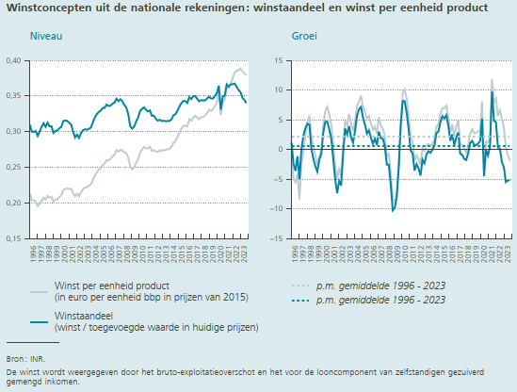
Mar-96 | 0.21360227607 | 0.30970689123 | 1.169260628 | 1.1118429736 | 2.2235328111 | 0.51123393266 | 0.0030970689123
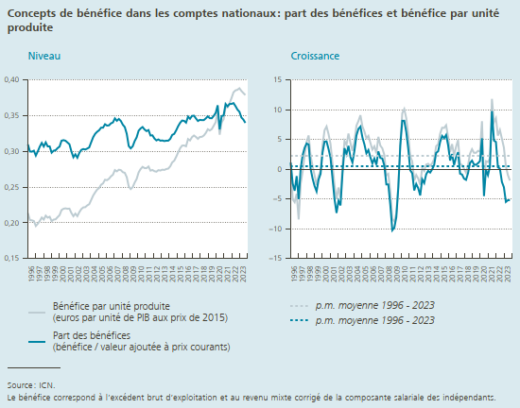
Jun-96 | 0.2038314821 | 0.29988633615 | -5.0576969716 | -2.4054700174 | 2.2235328111 | 0.51123393266 | 0.0029988633615
Sep-96 | 0.20353290057 | 0.2995971373 | -5.5310614967 | -3.6056127194 | 2.2235328111 | 0.51123393266 | 0.002995971373
Dec-96 | 0.20255506015 | 0.30097333125 | -4.113047366 | -1.1442688721 | 2.2235328111 | 0.51123393266 | 0.0030097333125
Mar-97 | 0.19559980153 | 0.2941446088 | -8.4280349787 | -5.0248421529 | 2.2235328111 | 0.51123393266 | 0.002941446088
Jun-97 | 0.19875443707 | 0.30013337063 | -2.4908051393 | 0.082376035459 | 2.2235328111 | 0.51123393266 | 0.0030013337063
Sep-97 | 0.20271741256 | 0.30671492947 | -0.40066643401 | 2.375787778 | 2.2235328111 | 0.51123393266 | 0.0030671492947
Dec-97 | 0.20742765436 | 0.31184693146 | 2.405565284 | 3.6128118614 | 2.2235328111 | 0.51123393266 | 0.0031184693146
Mar-98 | 0.20459269467 | 0.30687036127 | 4.5975982953 | 4.3263592401 | 2.2235328111 | 0.51123393266 | 0.0030687036127
Jun-98 | 0.21004954697 | 0.31258392711 | 5.6829472931 | 4.1483412708 | 2.2235328111 | 0.51123393266 | 0.0031258392711
Sep-98 | 0.20725139878 | 0.3069527324 | 2.2366042287 | 0.077532231771 | 2.2235328111 | 0.51123393266 | 0.003069527324
Dec-98 | 0.20854822968 | 0.30694979206 | 0.54022464985 | -1.5703663897 | 2.2235328111 | 0.51123393266 | 0.0030694979206
Mar-99 | 0.20242555771 | 0.29819098137 | -1.0592445499 | -2.828353923 | 2.2235328111 | 0.51123393266 | 0.0029819098137
Jun-99 | 0.20450470768 | 0.30095580708 | -2.6397768376 | -3.7199993399 | 2.2235328111 | 0.51123393266 | 0.0030095580708
Sep-99 | 0.2049728165 | 0.3016154536 | -1.0994291406 | -1.7387950118 | 2.2235328111 | 0.51123393266 | 0.003016154536
Dec-99 | 0.20798768084 | 0.30457031038 | -0.26878618818 | -0.77520224695 | 2.2235328111 | 0.51123393266 | 0.0030457031038
Mar-00 | 0.2107408646 | 0.30667707459 | 4.1078344979 | 2.8458584451 | 2.2235328111 | 0.51123393266 | 0.0030667707459
Jun-00 | 0.2178962545 | 0.31493878124 | 6.5482829085 | 4.6461885199 | 2.2235328111 | 0.51123393266 | 0.0031493878124
Sep-00 | 0.21969604684 | 0.3157356099 | 7.1830160637 | 4.6815095622 | 2.2235328111 | 0.51123393266 | 0.003157356099
Dec-00 | 0.22026636134 | 0.31490748844 | 5.9035614242 | 3.3940202682 | 2.2235328111 | 0.51123393266 | 0.0031490748844
Mar-01 | 0.21966353138 | 0.31245414866 | 4.2339518735 | 1.8837645683 | 2.2235328111 | 0.51123393266 | 0.0031245414866
Jun-01 | 0.21988382021 | 0.30998460478 | 0.91216148583 | -1.5730601504 | 2.2235328111 | 0.51123393266 | 0.0030998460478
Sep-01 | 0.21377519055 | 0.29990630415 | -2.695021772 | -5.0134686278 | 2.2235328111 | 0.51123393266 | 0.0029990630415
Dec-01 | 0.2092989888 | 0.29178019104 | -4.9791409235 | -7.344156063 | 2.2235328111 | 0.51123393266 | 0.0029178019104
Mar-02 | 0.21291617302 | 0.29587327452 | -3.0716789082 | -5.3066583398 | 2.2235328111 | 0.51123393266 | 0.0029587327452
Jun-02 | 0.20939191253 | 0.2911608929 | -4.771568765 | -6.0724666926 | 2.2235328111 | 0.51123393266 | 0.002911608929
Sep-02 | 0.2149950034 | 0.29786021443 | 0.57060543636 | -0.68224298638 | 2.2235328111 | 0.51123393266 | 0.0029786021443
Dec-02 | 0.21923056034 | 0.30211303874 | 4.745159832 | 3.5413122698 | 2.2235328111 | 0.51123393266 | 0.0030211303874
Mar-03 | 0.22158020737 | 0.30332713832 | 4.0692232218 | 2.5192757985 | 2.2235328111 | 0.51123393266 | 0.0030332713832
Jun-03 | 0.22194259983 | 0.30261901681 | 5.9938739534 | 3.9353237988 | 2.2235328111 | 0.51123393266 | 0.0030261901681
Sep-03 | 0.22439577265 | 0.30394192257 | 4.3725524284 | 2.0417994247 | 2.2235328111 | 0.51123393266 | 0.0030394192257
Dec-03 | 0.22600647542 | 0.30553369915 | 3.090771224 | 1.1322452075 | 2.2235328111 | 0.51123393266 | 0.0030553369915
Mar-04 | 0.23200716659 | 0.31279818294 | 4.7057268056 | 3.1223861695 | 2.2235328111 | 0.51123393266 | 0.0031279818294
Jun-04 | 0.23819178863 | 0.31981248354 | 7.3213474135 | 5.6815552801 | 2.2235328111 | 0.51123393266 | 0.0031981248354
Sep-04 | 0.24256667597 | 0.32455402321 | 8.0977030485 | 6.7815918456 | 2.2235328111 | 0.51123393266 | 0.0032455402321
Dec-04 | 0.24652054602 | 0.32742947821 | 9.0767623195 | 7.1664039426 | 2.2235328111 | 0.51123393266 | 0.0032742947821
Mar-05 | 0.24868224627 | 0.3295398707 | 7.1873123253 | 5.3522330623 | 2.2235328111 | 0.51123393266 | 0.003295398707
Jun-05 | 0.25331881178 | 0.33319003361 | 6.3507744071 | 4.1829355514 | 2.2235328111 | 0.51123393266 | 0.0033319003361
Sep-05 | 0.25521891634 | 0.33323975787 | 5.2159845618 | 2.6762061276 | 2.2235328111 | 0.51123393266 | 0.0033323975787
Dec-05 | 0.26035290732 | 0.33798557167 | 5.6110379147 | 3.2239288638 | 2.2235328111 | 0.51123393266 | 0.0033798557167
Mar-06 | 0.25968298366 | 0.33611033439 | 4.4236118826 | 1.9938296615 | 2.2235328111 | 0.51123393266 | 0.0033611033439
Jun-06 | 0.26168627741 | 0.33642207634 | 3.3031363006 | 0.97002983286 | 2.2235328111 | 0.51123393266 | 0.0033642207634
Sep-06 | 0.26504351947 | 0.33922864519 | 3.8494807789 | 1.7971707102 | 2.2235328111 | 0.51123393266 | 0.0033922864519
Dec-06 | 0.26734241754 | 0.34049583333 | 2.6846292175 | 0.74271267139 | 2.2235328111 | 0.51123393266 | 0.0034049583333
Mar-07 | 0.27382294732 | 0.34619511911 | 5.4450867176 | 3.0004387515 | 2.2235328111 | 0.51123393266 | 0.0034619511911
Jun-07 | 0.27206201134 | 0.34279014442 | 3.964951482 | 1.8928805617 | 2.2235328111 | 0.51123393266 | 0.0034279014442
Sep-07 | 0.27435453578 | 0.34537716129 | 3.5130141385 | 1.812499087 | 2.2235328111 | 0.51123393266 | 0.0034537716129
Dec-07 | 0.27379521936 | 0.34258488979 | 2.4136842474 | 0.61353363227 | 2.2235328111 | 0.51123393266 | 0.0034258488979
Mar-08 | 0.27096376631 | 0.33738498942 | -1.0441714373 | -2.5448451476 | 2.2235328111 | 0.51123393266 | 0.0033738498942
Jun-08 | 0.26996027101 | 0.33404054097 | -0.77252252982 | -2.552466456 | 2.2235328111 | 0.51123393266 | 0.0033404054097
Sep-08 | 0.26396411001 | 0.32456460351 | -3.7872258042 | -6.0260376516 | 2.2235328111 | 0.51123393266 | 0.0032456460351
Dec-08 | 0.2509301909 | 0.30749770756 | -8.3511423308 | -10.241894278 | 2.2235328111 | 0.51123393266 | 0.0030749770756
Mar-09 | 0.24727741449 | 0.30422233229 | -8.7415199974 | -9.8293220435 | 2.2235328111 | 0.51123393266 | 0.0030422233229
Jun-09 | 0.2499732373 | 0.30708789378 | -7.4036944893 | -8.0686754702 | 2.2235328111 | 0.51123393266 | 0.0030708789378
Sep-09 | 0.2563750041 | 0.31443250316 | -2.8750521843 | -3.1217514906 | 2.2235328111 | 0.51123393266 | 0.0031443250316
Dec-09 | 0.26145815872 | 0.31965826528 | 4.195576381 | 3.9546823987 | 2.2235328111 | 0.51123393266 | 0.0031965826528
Mar-10 | 0.2705726274 | 0.32896714775 | 9.4206795844 | 8.1337932291 | 2.2235328111 | 0.51123393266 | 0.0032896714775
Jun-10 | 0.2752412315 | 0.33209414861 | 10.108279778 | 8.1430285386 | 2.2235328111 | 0.51123393266 | 0.0033209414861
Sep-10 | 0.27838166511 | 0.33409482652 | 8.5837779277 | 6.2532731699 | 2.2235328111 | 0.51123393266 | 0.0033409482652
Dec-10 | 0.27661752762 | 0.33063754176 | 5.798009509 | 3.4346918787 | 2.2235328111 | 0.51123393266 | 0.0033063754176
Mar-11 | 0.27653888549 | 0.32841917764 | 2.2050486581 | -0.1665728977 | 2.2235328111 | 0.51123393266 | 0.0032841917764
Jun-11 | 0.27882850838 | 0.32984881579 | 1.3033210411 | -0.67611333511 | 2.2235328111 | 0.51123393266 | 0.0032984881579
Sep-11 | 0.27305915549 | 0.32219988784 | -1.9119469008 | -3.5603480597 | 2.2235328111 | 0.51123393266 | 0.0032219988784
Dec-11 | 0.27396202101 | 0.32248212492 | -0.95999217242 | -2.4665731518 | 2.2235328111 | 0.51123393266 | 0.0032248212492
Mar-12 | 0.2722750202 | 0.31797502038 | -1.5418682532 | -3.1801301416 | 2.2235328111 | 0.51123393266 | 0.0031797502038
Jun-12 | 0.27158410161 | 0.31533719684 | -2.5981585633 | -4.3994758373 | 2.2235328111 | 0.51123393266 | 0.0031533719684
Sep-12 | 0.2737177903 | 0.31672539182 | 0.24120590458 | -1.6990992963 | 2.2235328111 | 0.51123393266 | 0.0031672539182
Dec-12 | 0.27322305918 | 0.31499990054 | -0.2697314875 | -2.3201981778 | 2.2235328111 | 0.51123393266 | 0.0031499990054
Mar-13 | 0.27442748151 | 0.31529085913 | 0.79054674333 | -0.84414217535 | 2.2235328111 | 0.51123393266 | 0.0031529085913
Jun-13 | 0.27406918667 | 0.31446353708 | 0.91503333292 | -0.27705572482 | 2.2235328111 | 0.51123393266 | 0.0031446353708
Sep-13 | 0.275289928 | 0.31496406468 | 0.57436445769 | -0.55610544003 | 2.2235328111 | 0.51123393266 | 0.0031496406468
Dec-13 | 0.27593032244 | 0.31497326987 | 0.99086192418 | -0.0084541808363 | 2.2235328111 | 0.51123393266 | 0.0031497326987
Mar-14 | 0.27912629518 | 0.31749637647 | 1.7122241703 | 0.69951832754 | 2.2235328111 | 0.51123393266 | 0.0031749637647
Jun-14 | 0.28465561664 | 0.32310799078 | 3.8626852219 | 2.7489526386 | 2.2235328111 | 0.51123393266 | 0.0032310799078
Sep-14 | 0.28688404689 | 0.32447706109 | 4.2116030101 | 3.0203434224 | 2.2235328111 | 0.51123393266 | 0.0032447706109
Dec-14 | 0.29238830101 | 0.32941378137 | 5.9645414938 | 4.5846784082 | 2.2235328111 | 0.51123393266 | 0.0032941378137
Mar-15 | 0.29859646028 | 0.33529383689 | 6.9753962406 | 5.6055633197 | 2.2235328111 | 0.51123393266 | 0.0033529383689
Jun-15 | 0.30440301967 | 0.33998450132 | 6.9372961149 | 5.2231795616 | 2.2235328111 | 0.51123393266 | 0.0033998450132
Sep-15 | 0.30809455953 | 0.34316779475 | 7.3934095892 | 5.760263482 | 2.2235328111 | 0.51123393266 | 0.0034316779475
Dec-15 | 0.30830902337 | 0.34270913794 | 5.4450613474 | 4.0360656789 | 2.2235328111 | 0.51123393266 | 0.0034270913794
Mar-16 | 0.3071400326 | 0.34021560304 | 2.8612436724 | 1.4678963943 | 2.2235328111 | 0.51123393266 | 0.0034021560304
Jun-16 | 0.31727552387 | 0.34866536261 | 4.2287702046 | 2.5533108886 | 2.2235328111 | 0.51123393266 | 0.0034866536261
Sep-16 | 0.3153177863 | 0.34561955783 | 2.3444837134 | 0.71445022314 | 2.2235328111 | 0.51123393266 | 0.0034561955783
Dec-16 | 0.31996342458 | 0.34963737216 | 3.7801038308 | 2.02160767 | 2.2235328111 | 0.51123393266 | 0.0034963737216
Mar-17 | 0.32224348259 | 0.34997480043 | 4.9174475412 | 2.8685331628 | 2.2235328111 | 0.51123393266 | 0.0034997480043
Jun-17 | 0.3201833057 | 0.34608611671 | 0.91648476177 | -0.73974824431 | 2.2235328111 | 0.51123393266 | 0.0034608611671
Sep-17 | 0.31756894352 | 0.34255501564 | 0.71393284014 | -0.8866807775 | 2.2235328111 | 0.51123393266 | 0.0034255501564
Dec-17 | 0.32022311608 | 0.34412564845 | 0.081162871918 | -1.5764114915 | 2.2235328111 | 0.51123393266 | 0.0034412564845
Mar-18 | 0.32039628675 | 0.34374909122 | -0.5732298513 | -1.7789021404 | 2.2235328111 | 0.51123393266 | 0.0034374909122
Jun-18 | 0.32225953414 | 0.34380735316 | 0.64844993562 | -0.65843830338 | 2.2235328111 | 0.51123393266 | 0.0034380735316
Sep-18 | 0.32588669484 | 0.34623043605 | 2.6191954478 | 1.0729430998 | 2.2235328111 | 0.51123393266 | 0.0034623043605
Dec-18 | 0.33102982631 | 0.34911887056 | 3.3747439472 | 1.4509880711 | 2.2235328111 | 0.51123393266 | 0.0034911887056
Mar-19 | 0.32923623498 | 0.34651678035 | 2.759067005 | 0.80514805867 | 2.2235328111 | 0.51123393266 | 0.0034651678035
Jun-19 | 0.33114857107 | 0.34635899948 | 2.7583472279 | 0.74217328441 | 2.2235328111 | 0.51123393266 | 0.0034635899948
Sep-19 | 0.33596083676 | 0.34973638059 | 3.0913020032 | 1.0126043761 | 2.2235328111 | 0.51123393266 | 0.0034973638059
Dec-19 | 0.34092787725 | 0.3539216812 | 2.9900782799 | 1.3756949426 | 2.2235328111 | 0.51123393266 | 0.003539216812
Mar-20 | 0.35580437806 | 0.36452265762 | 8.0696291143 | 5.1962497311 | 2.2235328111 | 0.51123393266 | 0.0036452265762
Jun-20 | 0.3233605828 | 0.33073247031 | -2.3518109222 | -4.5116567467 | 2.2235328111 | 0.51123393266 | 0.0033073247031
Sep-20 | 0.34053272109 | 0.3494202199 | 1.3608384742 | -0.090399715744 | 2.2235328111 | 0.51123393266 | 0.003494202199
Dec-20 | 0.34504778333 | 0.35039690846 | 1.2084391923 | -0.9959188503 | 2.2235328111 | 0.51123393266 | 0.0035039690846
Mar-21 | 0.36222015378 | 0.36635674607 | 1.8031750378 | 0.50314799782 | 2.2235328111 | 0.51123393266 | 0.0036635674607
Jun-21 | 0.36157516972 | 0.36301391375 | 11.817948428 | 9.7605909101 | 2.2235328111 | 0.51123393266 | 0.0036301391375
Sep-21 | 0.36739308872 | 0.36627651881 | 7.8877493895 | 4.8240765576 | 2.2235328111 | 0.51123393266 | 0.0036627651881
Dec-21 | 0.37468703399 | 0.36647439338 | 8.5898974242 | 4.5883638028 | 2.2235328111 | 0.51123393266 | 0.0036647439338
Mar-22 | 0.38268742811 | 0.36754771856 | 5.6505067735 | 0.32508545226 | 2.2235328111 | 0.51123393266 | 0.0036754771856
Jun-22 | 0.38538191213 | 0.36339526579 | 6.5841751341 | 0.10505163136 | 2.2235328111 | 0.51123393266 | 0.0036339526579
Sep-22 | 0.3862076256 | 0.35848000895 | 5.1210916769 | -2.128585772 | 2.2235328111 | 0.51123393266 | 0.0035848000895
Dec-22 | 0.38833106318 | 0.35541495418 | 3.6414468495 | -3.0177931644 | 2.2235328111 | 0.51123393266 | 0.0035541495418
Mar-23 | 0.38457047638 | 0.34739892993 | 0.49205908837 | -5.4819517606 | 2.2235328111 | 0.51123393266 | 0.0034739892993
Jun-23 | 0.38162937216 | 0.3444933768 | -0.97371979572 | -5.2014681431 | 2.2235328111 | 0.51123393266 | 0.003444933768
Sep-23 | 0.37889191717 | 0.33986238844 | -1.8942423575 | -5.1934891892 | 2.2235328111 | 0.51123393266 | 0.0033986238844

Chart 3.5
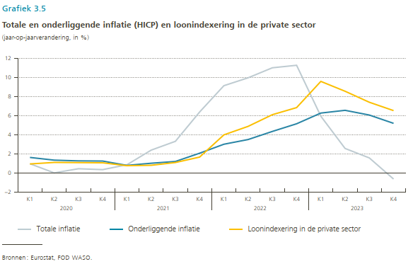
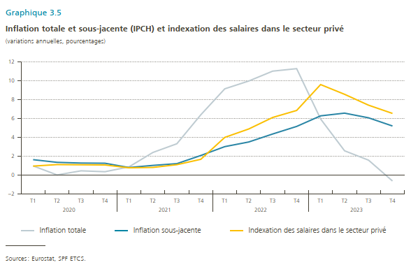
 | Inflation totale | Inflation sous-jacente | Indexation des salaires dans secteur privé
2020-T1 | 0.95 | 1.61 | 0.93
2020-T2 | 0.00 | 1.33 | 1.09
2020-T3 | 0.43 | 1.25 | 1.07
2020-T4 | 0.34 | 1.23 | 1.05
2021-T1 | 0.85 | 0.78 | 0.75
2021-T2 | 2.37 | 1.00 | 0.79
2021-T3 | 3.30 | 1.19 | 1.08
2021-T4 | 6.36 | 2.05 | 1.65
2022-T1 | 9.11 | 2.99 | 3.97
2022-T2 | 9.94 | 3.48 | 4.86
2022-T3 | 10.98 | 4.33 | 6.08
2022-T4 | 11.24 | 5.13 | 6.82
2023-T1 | 5.92 | 6.25 | 9.56
2023-T2 | 2.55 | 6.54 | 8.53
2023-T3 | 1.56 | 6.04 | 7.38
2023-T4 | -0.65 | 5.18 | 6.51

Chart 3.6
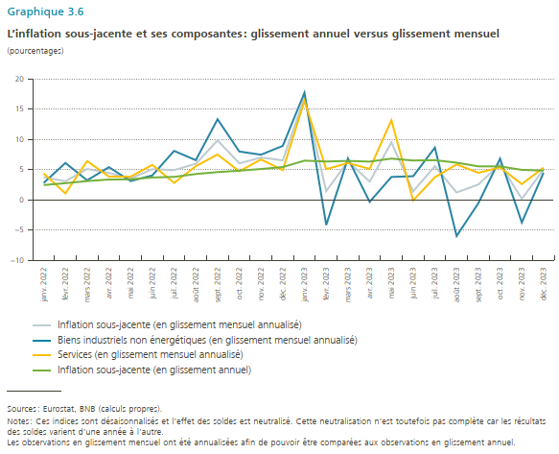
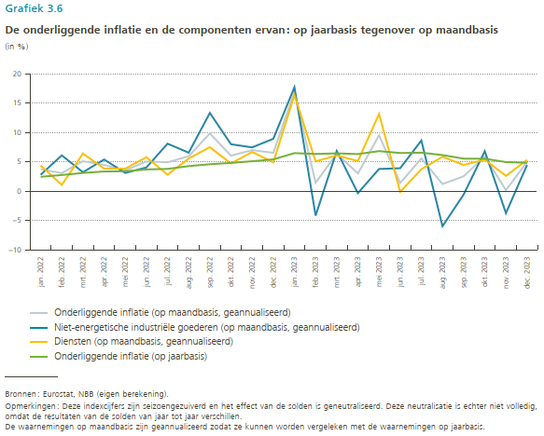
 | Inflation sous-jacente (en glissement mensuel annualisé) | Biens industriels non énergétiques (en glissement mensuel annualisé) | Services (en glissement mensuel annualisé) | Inflation sous-jacente (en glissement annuel)
Jan-22 | 3.74 | 2.80 | 4.38 | 2.45
Feb-22 | 3.08 | 6.10 | 1.07 | 2.76
Mar-22 | 5.11 | 3.23 | 6.41 | 3.11
Apr-22 | 4.46 | 5.40 | 3.82 | 3.36
May-22 | 3.53 | 3.11 | 3.82 | 3.40
Jun-22 | 5.07 | 4.04 | 5.78 | 3.70
Jul-22 | 4.92 | 8.09 | 2.81 | 3.80
Aug-22 | 5.96 | 6.56 | 5.56 | 4.27
Sep-22 | 9.83 | 13.32 | 7.50 | 4.59
Oct-22 | 6.04 | 7.99 | 4.72 | 4.82
Nov-22 | 7.00 | 7.46 | 6.68 | 5.10
Dec-22 | 6.53 | 8.92 | 4.91 | 5.42
Jan-23 | 16.88 | 17.70 | 16.37 | 6.48
Feb-23 | 1.45 | -4.15 | 5.07 | 6.34
Mar-23 | 6.38 | 6.85 | 6.09 | 6.44
Apr-23 | 3.02 | -0.33 | 5.13 | 6.32
May-23 | 9.51 | 3.79 | 13.15 | 6.82
Jun-23 | 1.40 | 3.91 | -0.10 | 6.50
Jul-23 | 5.57 | 8.63 | 3.74 | 6.56
Aug-23 | 1.22 | -5.96 | 5.86 | 6.15
Sep-23 | 2.54 | -0.56 | 4.47 | 5.54
Oct-23 | 5.91 | 6.81 | 5.37 | 5.53
Nov-23 | 0.18 | -3.73 | 2.61 | 4.96
Dec-23 | 5.01 | 4.49 | 5.33 | 4.83

Chart 3.7
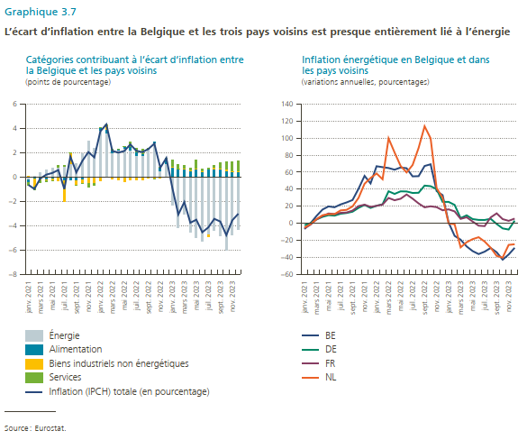
 | Energie | Alimentation | Biens industriels non énergétiques | Services | Inflation (IPCH) totale (en pourcentage) | BE | DE | FR | NL
janv-21 | -0.23995955563 | -0.21037728446 | 0.10295484545 | -0.30461709694 | -0.65199909158 | -6.6928126865 | -2.192564347 | -5.7905509125 | -4.9611422375
févr-21 | 0.10383196273 | -0.18500036534 | -0.64831158136 | -0.26335622225 | -0.99283620622 | 0.062161442145 | 0.19249278152 | -1.5994436718 | -0.88049160781
mars-21 | 0.3730966676 | -0.18819340392 | -0.067295457603 | -0.24418797042 | -0.12658016435 | 8.691991018 | 4.5275590551 | 4.6301320311 | 4.9390940236
avr-21 | 0.60726727359 | -0.19201558828 | -0.050682522646 | -0.18042809491 | 0.18414106775 | 16.164053076 | 7.6064908722 | 8.6296331227 | 9.505028594
mai-21 | 0.70055323599 | -0.15295291206 | -0.11183630425 | -0.11330030199 | 0.32246371769 | 19.818070319 | 9.5482546201 | 11.517719569 | 10.681818182
juin-21 | 0.74274198673 | -0.047929804922 | -0.32111359466 | 0.188649966 | 0.56234855315 | 18.84029484 | 9.0172239108 | 10.901685925 | 10.802378863
juil-21 | 0.87928124879 | -0.32128768259 | -1.6755956602 | 0.11517697737 | -1.0024251166 | 22.120216467 | 11.224489796 | 12.284159159 | 15.150923122
août-21 | 1.0645904713 | -0.31070350295 | 0.91659971921 | 0.0053851413349 | 1.6758718289 | 24.49196826 | 12.090163934 | 12.674211954 | 15.806420139
sept-21 | 1.0810854479 | -0.28957772808 | -0.42407394835 | -0.00264645523 | 0.36478731628 | 27.328767123 | 13.622291022 | 14.962335217 | 19.833822092
oct-21 | 1.8792674772 | -0.17041895813 | -0.35012124384 | -0.04885757004 | 1.3098697052 | 40.616004606 | 18.144329897 | 20.214164945 | 29.856290938
nov-21 | 2.913448456 | -0.034112819356 | -0.46854872112 | -0.37472970126 | 2.0360572143 | 55.652507431 | 21.5625 | 21.868861659 | 46.399449848
déc-21 | 2.3328396046 | -0.063059746071 | -0.44945547889 | -0.22173001332 | 1.5985943663 | 46.767058824 | 18.069815195 | 19.296954081 | 53.136531365
janv-22 | 3.7824734352 | 0.23465463808 | -0.35752568097 | 0.073517927266 | 3.7331203196 | 66.959064327 | 20.565302144 | 20.548565221 | 58.448226681
févr-22 | 3.5832655719 | 0.28413283718 | 0.40856818561 | 0.031711347864 | 4.3076779426 | 65.850195243 | 22.382324688 | 21.978798587 | 51.660960489
mars-22 | 1.9592854893 | 0.22717664583 | -0.19419208168 | 0.14136704818 | 2.1336371016 | 64.836016183 | 37.570621469 | 29.757994814 | 99.610048064
avr-22 | 2.1958599902 | 0.088032329128 | -0.30515757633 | 0.012049604216 | 1.9907843472 | 62.885081343 | 34.495758718 | 27.070671992 | 83.054204934
mai-22 | 2.3279027172 | 0.16355793063 | -0.41021344864 | 0.044236313955 | 2.1254835132 | 65.461059456 | 37.488284911 | 28.816925734 | 67.333273815
juin-22 | 2.1850242036 | 0.31535916032 | -0.27313248921 | 0.43808379212 | 2.6653346669 | 64.59642739 | 37.360594796 | 33.803057477 | 59.665640123
juil-22 | 1.6736980118 | 0.33171972077 | -0.25095939454 | 0.38543902344 | 2.1398973615 | 55.06053652 | 35.596330275 | 28.942749687 | 68.366135053
août-22 | 1.6933800907 | 0.17027165969 | -0.27492665952 | 0.44338585334 | 2.0321109442 | 55.297318305 | 35.831809872 | 23.33554707 | 88.38992333
sept-22 | 2.270854294 | 0.067143467474 | -0.099866867933 | 0.046309525461 | 2.284440419 | 67.240451856 | 44.232515895 | 18.756654927 | 113.81026185
oct-22 | 2.804208137 | 0.12114268688 | -0.17779653894 | -0.020608245207 | 2.7269460398 | 69.2255203 | 43.542757417 | 19.956243163 | 99.721448468
nov-22 | 0.43923016113 | 0.340918534 | -0.10294865558 | 0.07426974496 | 0.7514697845 | 37.854986755 | 40.102827763 | 18.965384911 | 41.296470272
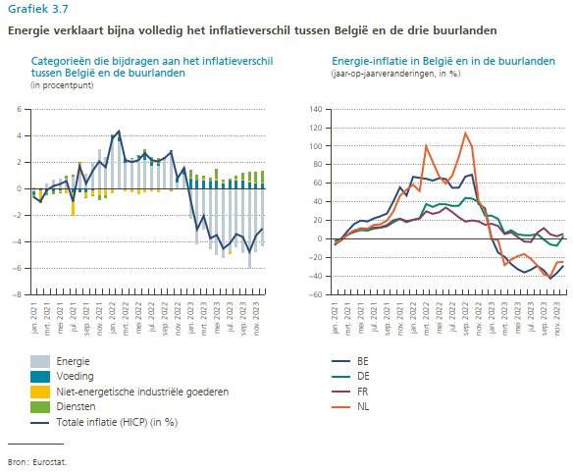
déc-22 | 1.0686026359 | 0.37246832887 | -0.030401131431 | 0.14078829687 | 1.5514581302 | 33.025522637 | 25.130434783 | 15.311632212 | 30.00000
janv-23 | -2.2882910624 | 0.7824786569 | 0.059171567481 | 0.55157174673 | -0.89506909132 | 0.90302101576 | 25.141471302 | 16.370053315 | -0.1680268843
févr-23 | -4.1515514507 | 0.62174123153 | 0.022930538552 | 0.41901119158 | -3.087868489 | -14.715325342 | 21.5855573 | 13.99188876 | -1.0799267846
mars-23 | -3.0493876066 | 0.6304378534 | 0.084828651356 | 0.26708287012 | -2.0670382317 | -19.202047104 | 6.0917180014 | 5.2088190235 | -28.181363864
avr-23 | -4.5484532231 | 0.53134271962 | 0.0080599833873 | 0.2451948398 | -3.7638556803 | -27.089199384 | 9.3903293623 | 7.1057666029 | -22.179045745
mai-23 | -4.9724030577 | 0.57955208995 | 0.13238063855 | 0.74570024657 | -3.5147700826 | -32.556580915 | 4.976141786 | 2.0848696119 | -18.518913728
juin-23 | -5.2516103589 | 0.36831188114 | 0.15304965159 | 0.18617711382 | -4.5440717124 | -36.049841732 | 3.9918809202 | -2.7701538265 | -16.284580624
juil-23 | -4.7227686367 | 0.57701574613 | -0.19652113521 | 0.1953128726 | -4.1469611532 | -33.222760908 | 3.9242219215 | -3.2538242157 | -21.383584421
août-23 | -4.3980857446 | 0.58961042343 | 0.1670241113 | 0.1985168853 | -3.4429343246 | -28.905350618 | 5.3162853297 | 6.912566467 | -28.582289803
sept-23 | -4.8403946837 | 0.65343783246 | 0.006188310514 | 0.51565374953 | -3.6651147912 | -33.910765979 | -0.7556675063 | 11.690461411 | -38.205333639
oct-23 | -6.0074669042 | 0.48073290159 | 0.16328099381 | 0.58100977764 | -4.7824432312 | -42.620967742 | -5.9574468085 | 4.937467431 | -40.167364017
nov-23 | -4.7885694536 | 0.37138775251 | 0.058874292757 | 0.79640187011 | -3.5619055383 | -36.544820806 | -7.2782874618 | 2.9096774194 | -25.270706687
dec-23 | -4.3231925411 | 0.378481673 | 0.099341885777 | 0.82114165871 | -3.0242273236 | -28.731199383 | 3.127171647 | 5.5321426182 | -24.579288815

